TC_41
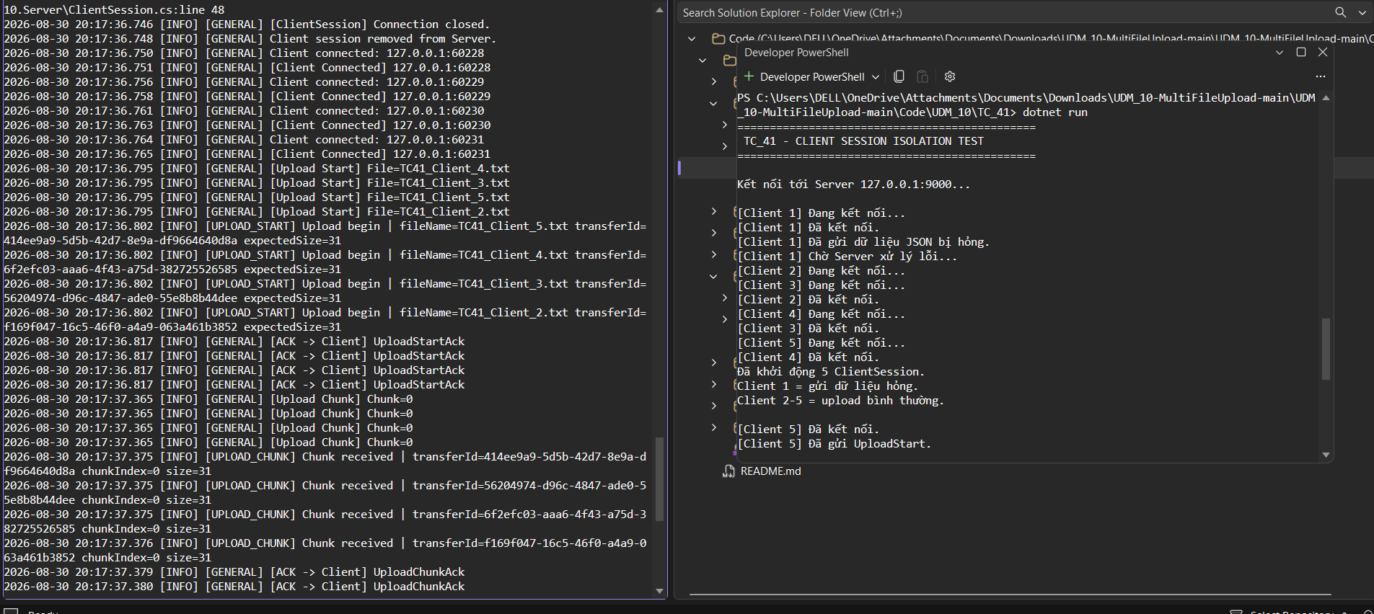
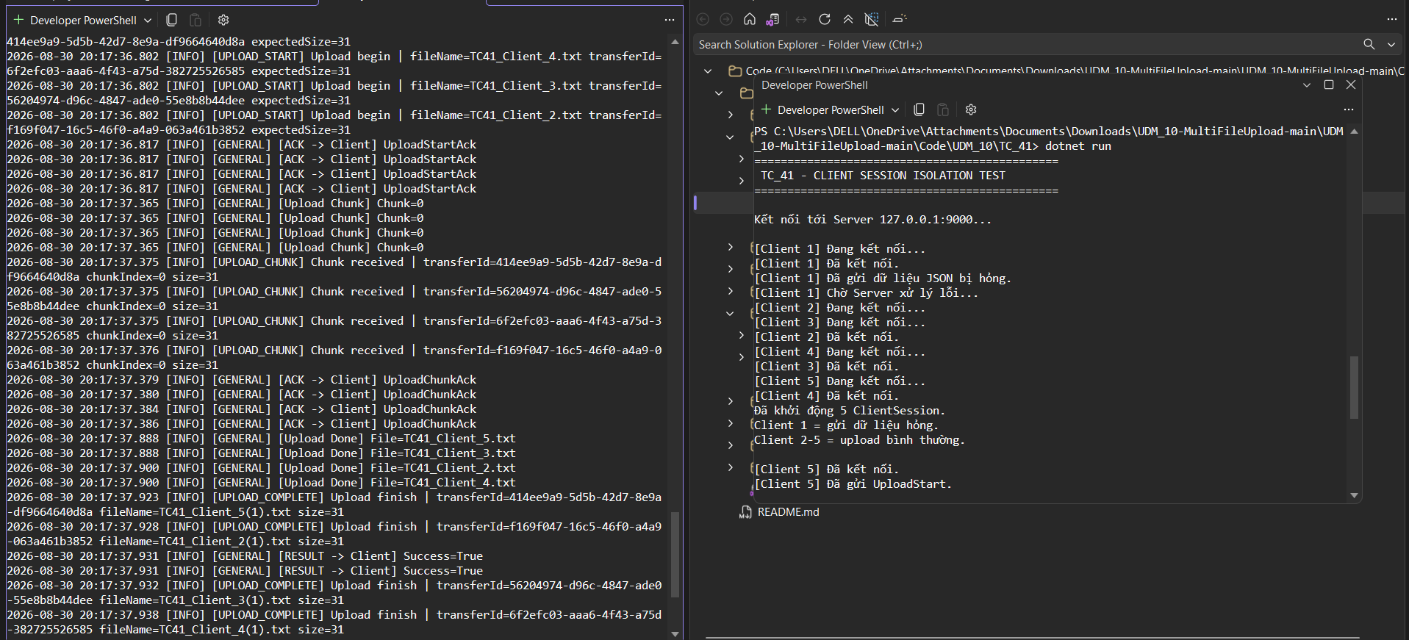
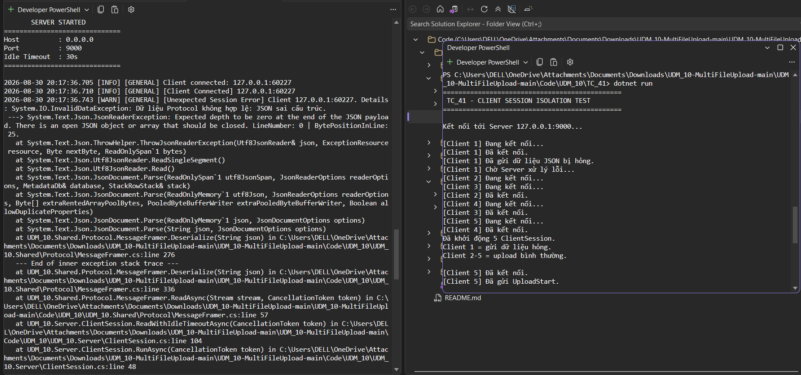
TC_4
Cung cấp mình chứng tại đây.
Minh chứng là hình ảnh code/kết quả chạy test, giao diện hiển thị hoặc log trong hệ thống.

TC_42
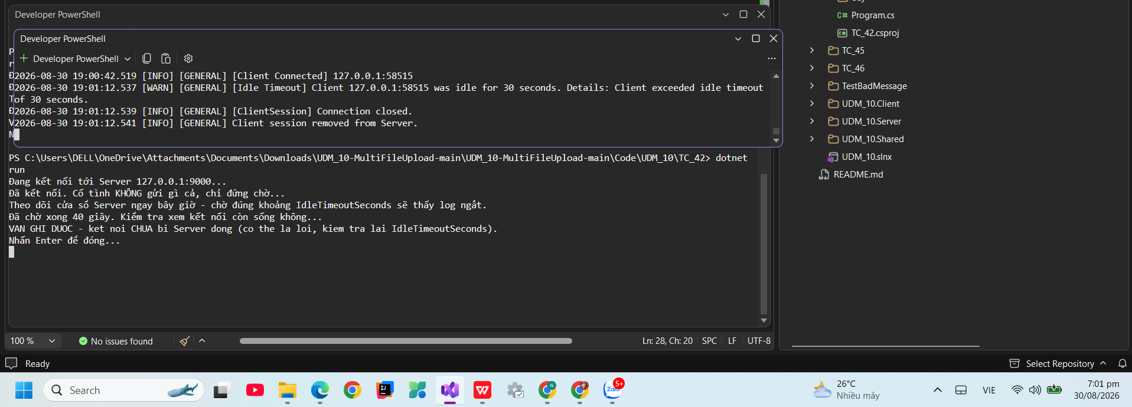
TC_42
Cung cấp mình chứng tại đây.
Minh chứng là hình ảnh code/kết quả chạy test, giao diện hiển thị hoặc log trong hệ thống.

TC_43
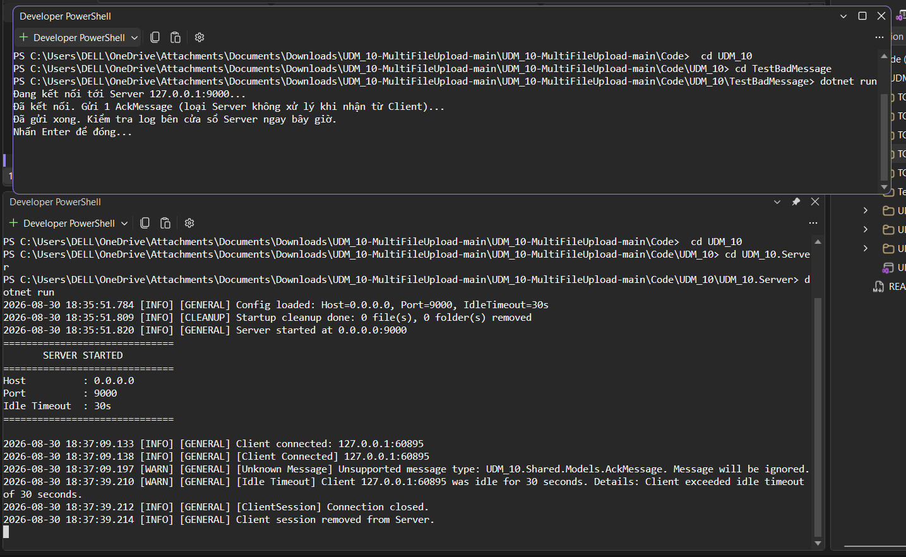
TC_43
Cung cấp mình chứng tại đây.
Minh chứng là hình ảnh code/kết quả chạy test, giao diện hiển thị hoặc log trong hệ thống.

TC_44
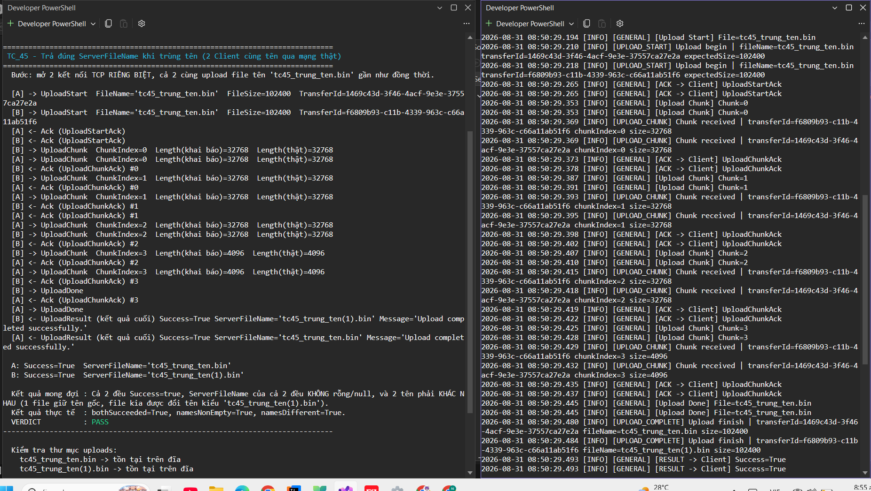
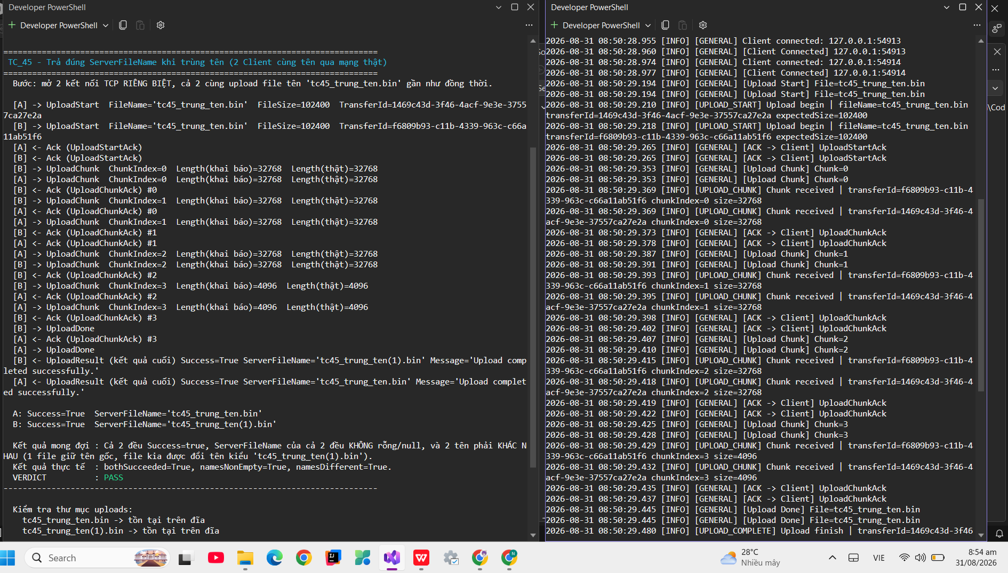
TC_44
Cung cấp mình chứng tại đây.
Minh chứng là hình ảnh code/kết quả chạy test, giao diện hiển thị hoặc log trong hệ thống.

TC_45
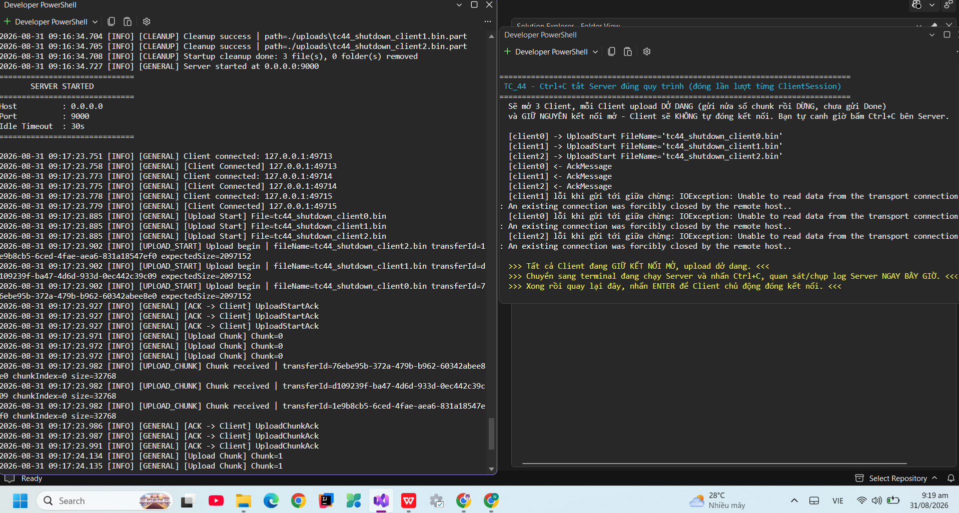
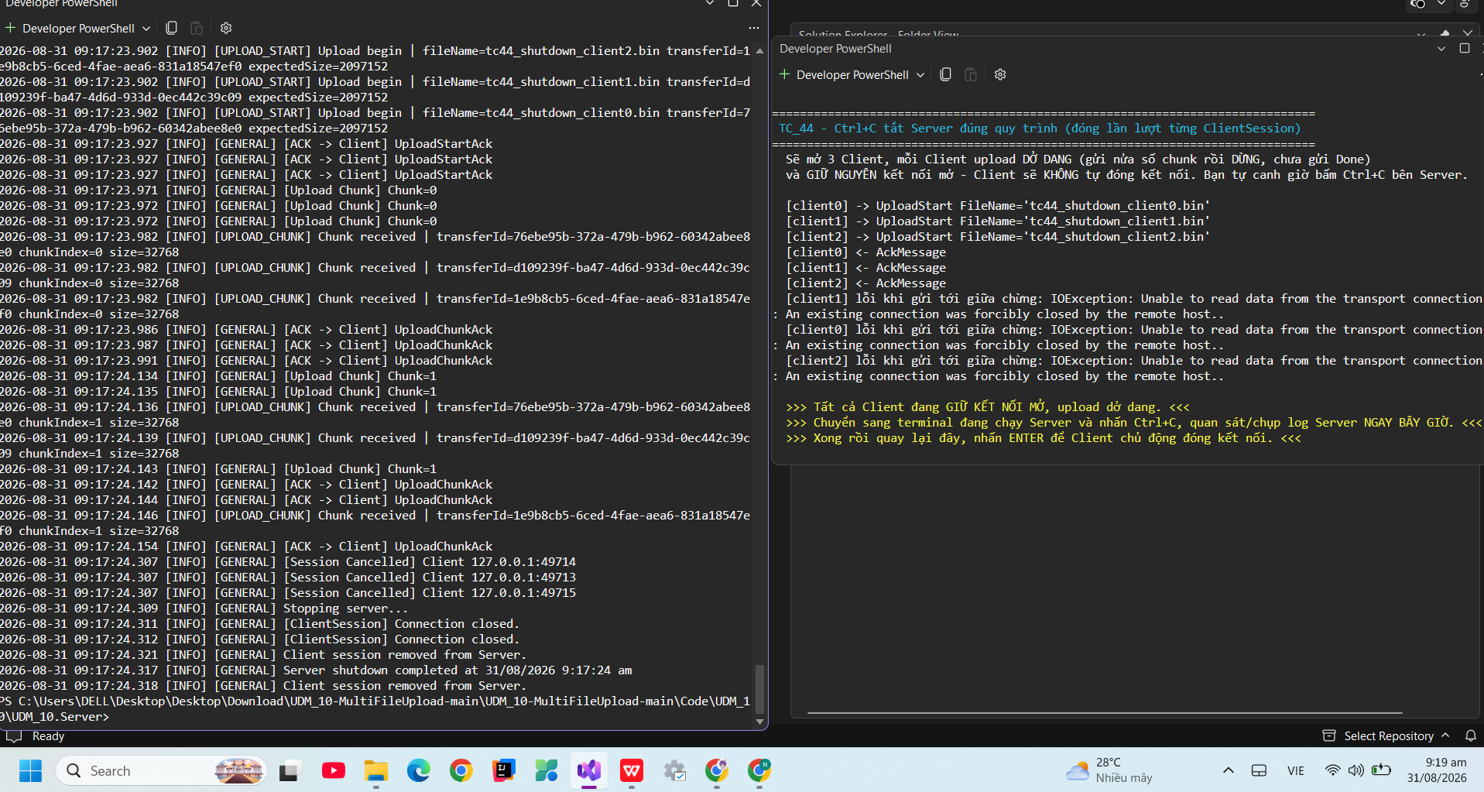
TC_45
Cung cấp mình chứng tại đây.
Minh chứng là hình ảnh code/kết quả chạy test, giao diện hiển thị hoặc log trong hệ thống.

TC_46

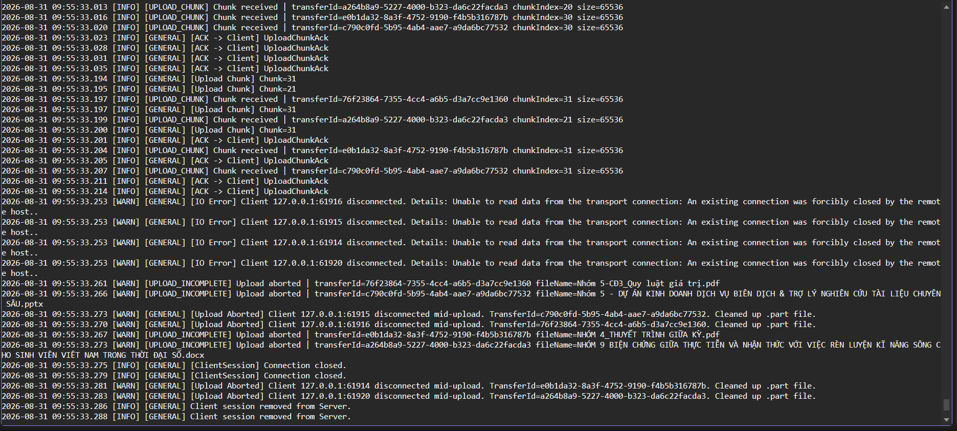
TC_46
Cung cấp mình chứng tại đây.
Minh chứng là hình ảnh code/kết quả chạy test, giao diện hiển thị hoặc log trong hệ thống.

